Source - Anatomie Blézat
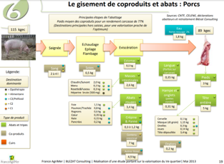
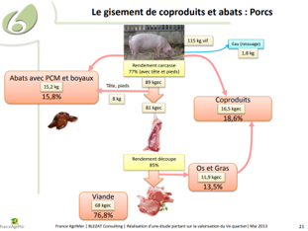
Source — Blézat « Valorisation du 5e quartier » (FranceAgriMer), composition porc

Composition anatomique du porc (Blézat / FranceAgriMer), porc-type 115 kg vif
Poste | kg | ratio / vif | ratio / carcasse
Vif | 115 | 1 | 1.2921
Carcasse | 89 | 0.7739 | 1
Viande (désossée) | 68 | 0.5913 | 0.764
Abats | 14.41 | 0.1253 | 0.1619
Coproduits (C1+C2+C3) | 30.79 | 0.2677 | 0.346
dont C1 | 0 | 0 | 0
dont C2 | 7.3 | 0.0635 | 0.082
dont C3 | 23.49 | 0.2043 | 0.2639
Eau (ressuage) | 1.8 | 0.0157 | 0.0202

Repris de l'onglet « Anatomie - Blézat » (Viande bovine, bloc Porcs). Cohérent avec l'IFIP (Mémento viandes et charcuteries).
https://www.franceagrimer.fr/sites/default/files/rdd/documents/ETU-VIA-2013-%20Valorisation%20du%205%C3%A8%20quartier%20%28version%20longue%29%20-%20Bl%C3%A9zat_2.pdf

▼ Capture(s) source (2) :

Source - FranceAgriMer conso
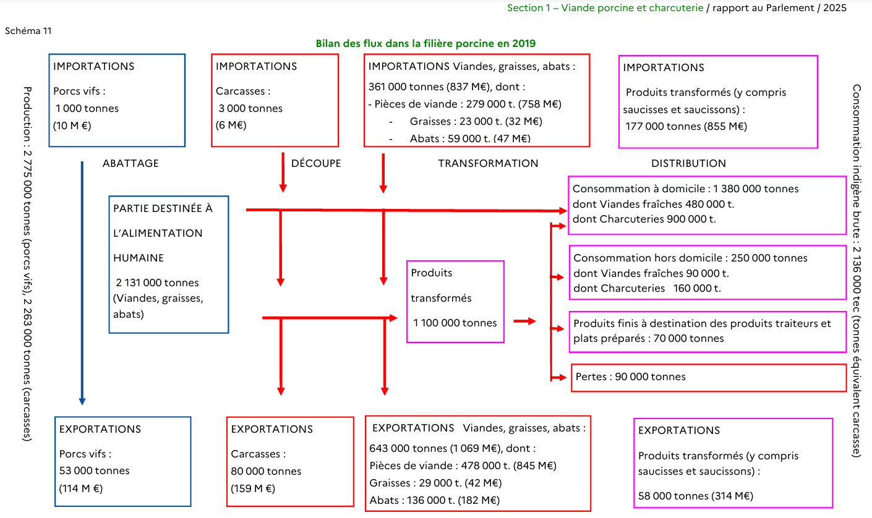
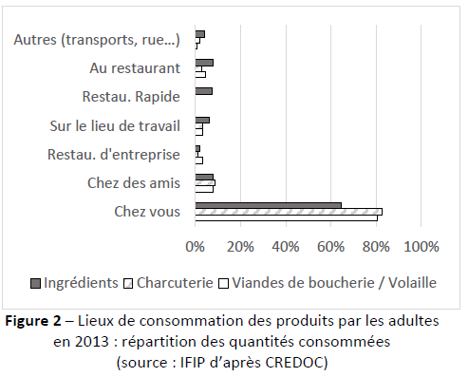
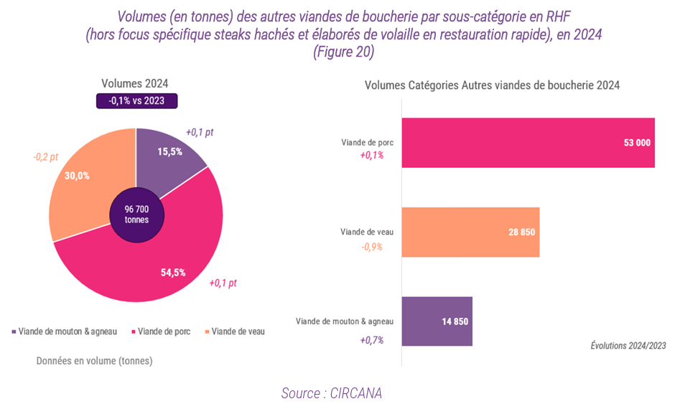
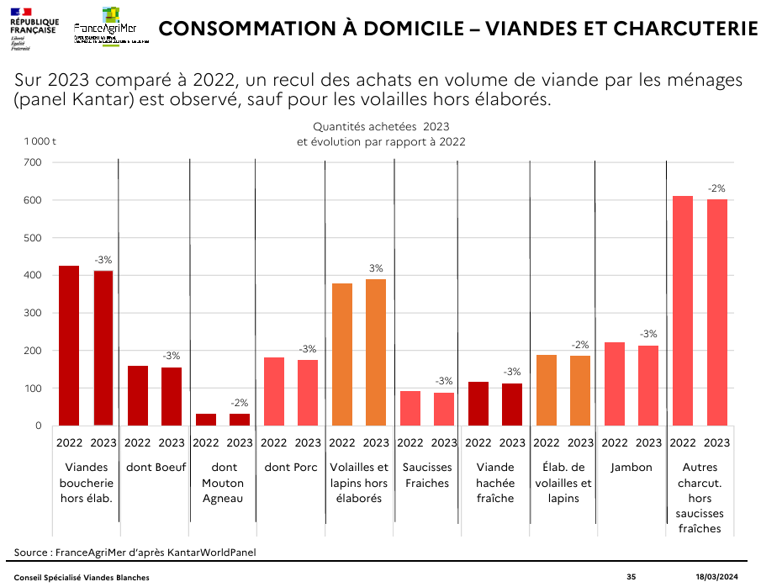
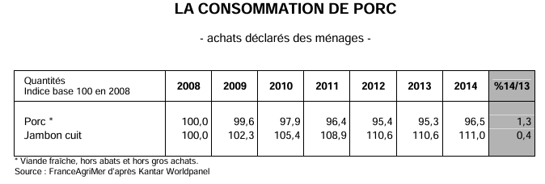
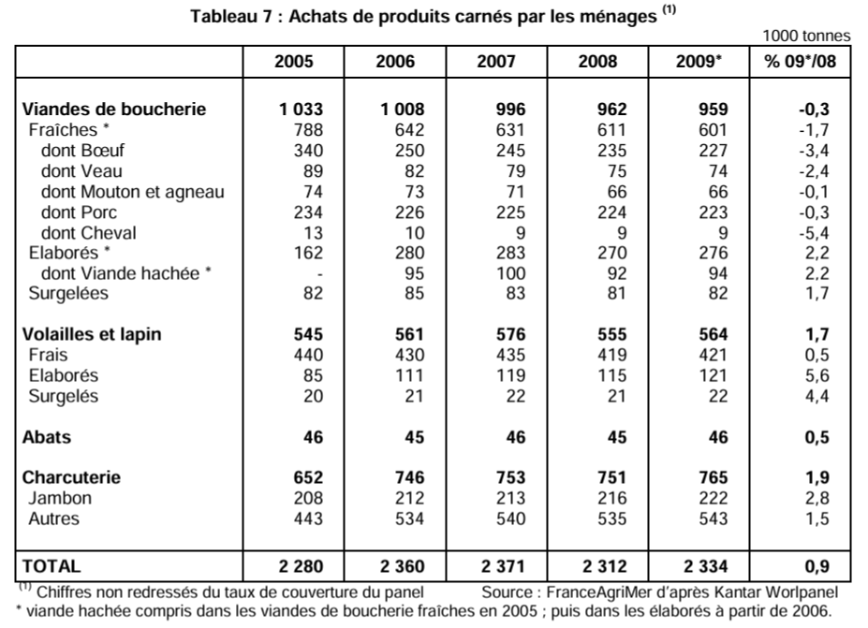
Source — FranceAgriMer / Kantar / CIRCANA (consommation), avec liens

Consommation de viande de porc — sources et chaînage
Poste | valeur | source
À domicile porc frais 2023 | ≈ 176 kt | FranceAgriMer CSVB 18/03/2024, slide 35 « dont Porc »
À domicile viande fraîche 2019 | 480 kt | Observatoire prix-marges FranceAgriMer, Schéma 11 (OFPM, 2019)
— chaînage 2015 à domicile —
Achats ménages porc frais 2008 | 224 kt | FranceAgriMer, Marché viandes-lait 2009, Tableau 7 (Kantar)
Indice conso porc 2014 (base 100 = 2008) | 96,5 | FranceAgriMer, STA-VIA-LAIT 2014, p.49 (Kantar)
Variation achats porc frais 2015/2014 | −4 % | FranceAgriMer, Bilan 2015 / Perspectives 2016
 | 224 × 0,965 × 0,96 = 207,5 kt | chaînage
— RHD —
RHD viande de porc fraîche 2023 | 53 kt | CIRCANA, CHD Multifilières 2023-2024
RHD viande fraîche 2019 | 90 kt | Observatoire prix-marges FranceAgriMer, Schéma 11 (OFPM, 2019)
RHD 2015 (par contrainte) |  | ratio hors domicile 20 % — IFIP / enquête CCAF CREDOC (donnée 2013)

Slide 35 (à domicile 2023) : https://www.franceagrimer.fr/sites/default/files/rdd/documents/CSVB%2018%2003%2024%20PorcVolailles_2.pdf
Conso 2008 (Tableau 7) : https://www.franceagrimer.fr/sites/default/files/rdd/documents/marche-viandes-lait-2009_4.pdf
Indice 2014 (p.49) : https://www.franceagrimer.fr/sites/default/files/rdd/documents/STA-VIA-LAIT-Donn%C3%A9es%20statistiques%202014_2.pdf
Variation 2015 : https://www.franceagrimer.fr/sites/default/files/rdd/documents/BIL-MER-VIA-LAI-Bilan2015-Perspectives2016_2.pdf
Schéma 11 (OFPM 2019) : https://observatoire-prixmarges.franceagrimer.fr/sites/default/files/pictures/microsoft_word_-_06_2025_section_1_viande_porcine_et_charcuterie_v4.docx_.pdf
RHD CIRCANA 2023 : https://www.franceagrimer.fr/sites/default/files/2026-05/Rapport%20complet_Etudes%20FranceAgriMer_CHD%20Multifili%C3%A8res_CIRCANA_2023-2024_0.pdf
Ratio hors-domicile (CCAF/IFIP) : https://ifip.asso.fr/documentations/34805-consommation-et-usage-des-produits-de-porc-en-france-analyse-au-travers-des-donnees-de-lenquete-ccaf/

▼ Capture(s) source (7) :

Source - Débouchés abats Blézat
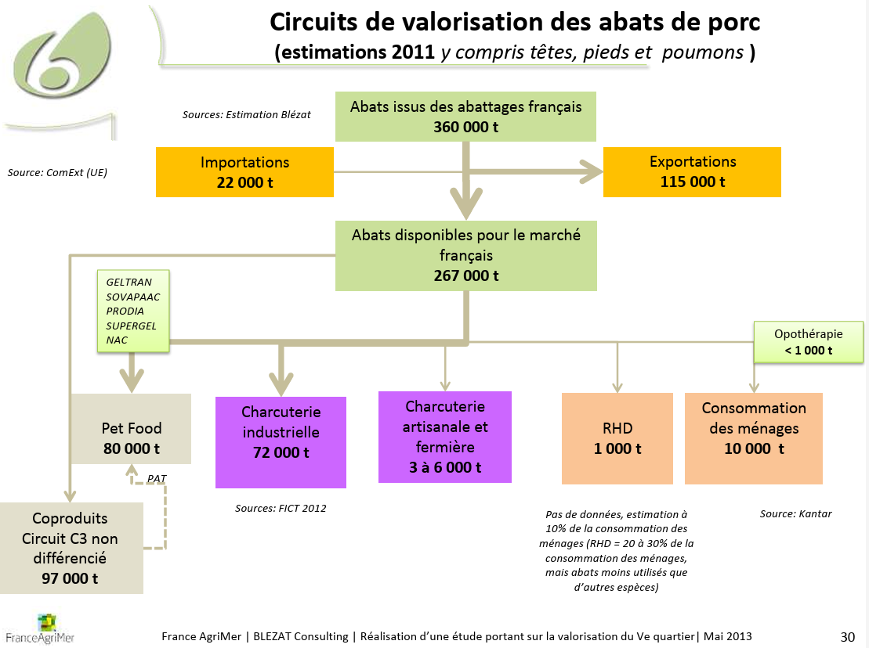
Source — Blézat « Valorisation du 5e quartier » (porc, 2011, schéma p.30)

Débouchés des abats de PORC — Blézat 2011 (FranceAgriMer), kt
Poste | kt
Abats issus des abattages FR | 360
Importations | 22
Exportations | 115
 | 267
dont non comestibles (→ C3, équarrissage) | 97
 | 170
Petfood | 80
Charcuterie industrielle (PAT) | 72
Charcuterie artisanale/fermière | 3 à 6
Consommation des ménages | 10
RHD | 1
Opothérapie | < 1

Schéma p.30 « Circuits de valorisation des abats de porc (estimations 2011) ». Estimations Blézat, à prendre avec prudence.
https://www.franceagrimer.fr/sites/default/files/rdd/documents/ETU-VIA-2013-%20Valorisation%20du%205%C3%A8%20quartier%20%28version%20longue%29%20-%20Bl%C3%A9zat_2.pdf

▼ Capture(s) source (1) :

